Прайс
Москва: тел.: +7(495) 505-54-49, тел.: +7(915) 318-72-25 (Кристина) тел.: +7(961) 206-14-57 Skype: karavanmoscow Оптовый склад г. Москва: ул. Дмитровское шоссе 157 БЦ "Гефест" стр. 5 Сочи: тел.: +7(918) 600 93 98 (Основной склад) тел.: +7(918) 400 81 03 (Карина) Skype: karavanmarket Основной оптовый склад: г. Адлер, ул. Просвещения 118 б, рядом с Ж/Д Вокзалом Оптовый магазин: г.Сочи, Краснодарское кольцо, рынок Авангард Розничный магазин: г. Адлер, ул. Ленина 10, ТК "Славутич" Геленджик: тел.: +7(918) 353 21 20 Оптовый склад г. Геленджик, ул.Тельмана, 146 (территория "Стройторг") По всем вопросам обращаться на электронный адрес karavanmarket@mail.ru |  |  | ПРАЙС-ЛИСТ на 04.05.2018 |  |  | Для того чтобы сделать заказ: Необходимо в поле "Количество к заказу" на против нужного товара, ввести необходимое количество товара. Сумма заказа рассчитывается автоматически, и выводится в поле "Сумма заказа" на желтом фоне. Затем отправить файл на адрес karavanmarket@mail.ru

 |  |  |  |  | Сумма заказа: | 0

Фото | Артикул | Наименование товаров | Страна | Цена | Количество к заказу
 |  | Колокольчики разные
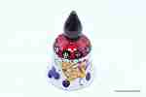 | NPL1 | NPL1 Колокольчик керамический Описание: | b68e3c73-d8ba-11e2-8f89-001d7d0a9e2f | 285 | 0
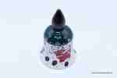 | NPL2 | NPL2 Колокольчик керамический Описание: | b68e3c73-d8ba-11e2-8f89-001d7d0a9e2f | 350 | 0
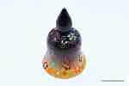 | NPL3 | NPL3 Колокольчик керамический Описание: | b68e3c73-d8ba-11e2-8f89-001d7d0a9e2f | 375 | 0
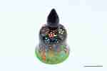 | NPL4 | NPL4 Колокольчик керамический Описание: | b68e3c73-d8ba-11e2-8f89-001d7d0a9e2f | 465 | 0
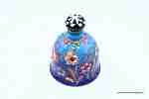 | NPL41 | NPL41 Колокольчик керамический Описание: | b68e3c73-d8ba-11e2-8f89-001d7d0a9e2f | 455 | 0
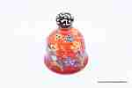 | NPL31 | NPL31 Колокольчик керамический Описание: | b68e3c73-d8ba-11e2-8f89-001d7d0a9e2f | 340 | 0
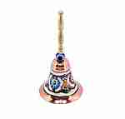 | M178 | M178 Колокольчик медный большой Описание: | b68e3c73-d8ba-11e2-8f89-001d7d0a9e2f | 1190 | 0
 | 19667 | 19667 Колокольчик малый Дельфин Описание: | f0a40b70-8089-11e0-9e89-6cf049cdcbca | 430 | 0
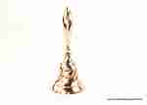 | 9286 | 9286 Колокольчик средний Описание: | f0a40b70-8089-11e0-9e89-6cf049cdcbca | 540 | 0
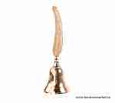 | 19087 | 19087 Колокольчик большой Перо Описание: | f0a40b70-8089-11e0-9e89-6cf049cdcbca | 790 | 0
 | 19995 | 19995 Колокольчик двойной Перо Описание: | f0a40b70-8089-11e0-9e89-6cf049cdcbca | 850 | 0
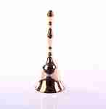 | 25039 | 25039 Колокольчик средний Описание: | f0a40b70-8089-11e0-9e89-6cf049cdcbca | 510 | 0
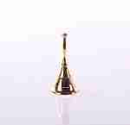 | 8705 | 8705 Колокольчик малый Описание: | f0a40b70-8089-11e0-9e89-6cf049cdcbca | 250 | 0
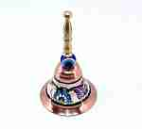 | M176 | M176 Колокольчик медный малый Описание: | b68e3c73-d8ba-11e2-8f89-001d7d0a9e2f | 730 | 0
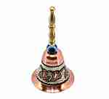 | M177 | M177 Колокольчик медный средний Описание: | b68e3c73-d8ba-11e2-8f89-001d7d0a9e2f | 880 | 0
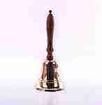 | 11052 | 11052 Колокольчик большой Описание: | f0a40b70-8089-11e0-9e89-6cf049cdcbca | 1450 | 0
 | 11051 | 11051 Колокол-рында на штурвале Описание: | f0a40b70-8089-11e0-9e89-6cf049cdcbca | 1480 | 0
 | 11050 | 11050 Колокол-рында на штурвале Описание: | f0a40b70-8089-11e0-9e89-6cf049cdcbca | 960 | 0
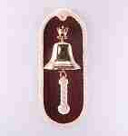 | 4825 | 4825 Колокол-рында на доске Описание: | f0a40b70-8089-11e0-9e89-6cf049cdcbca | 1450 | 0
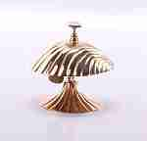 | 6752 | 6752 Настольный звонок Ракушка Описание: | f0a40b70-8089-11e0-9e89-6cf049cdcbca | 850 | 0
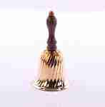 | 4927B | 4927B Колокольчик латунный Описание: | f0a40b70-8089-11e0-9e89-6cf049cdcbca | 520 | 0
 | 11029 | 11029 Настольный звонок Описание: | f0a40b70-8089-11e0-9e89-6cf049cdcbca | 750 | 0
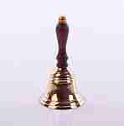 | 4144A | 4144A Колокольчик латунный Описание: | f0a40b70-8089-11e0-9e89-6cf049cdcbca | 330 | 0
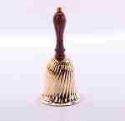 | 4927C | 4927C Колокольчик латунный Описание: | f0a40b70-8089-11e0-9e89-6cf049cdcbca | 770 | 0
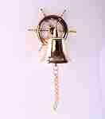 | 4141 | 4141 Колокол-рында на штурвале Описание: | f0a40b70-8089-11e0-9e89-6cf049cdcbca | 1920 | 0
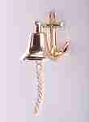 | 4008B | 4008B Колокол-рында на якоре Описание: | f0a40b70-8089-11e0-9e89-6cf049cdcbca | 1100 | 0
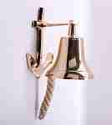 | 4008C | 4008C Колокол-рында на якоре Описание: | f0a40b70-8089-11e0-9e89-6cf049cdcbca | 1700 | 0
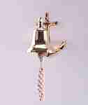 | 4008A | 4008A Колокол-рында на якоре Описание: | f0a40b70-8089-11e0-9e89-6cf049cdcbca | 680 | 0
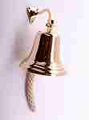 | 40096 | 40096 Рында Описание: | f0a40b70-8089-11e0-9e89-6cf049cdcbca | 1320 | 0

 |  |  |  |  | Сумма заказа: | 0

